use case
Chức Năng | Chức năng | Vai Trò | 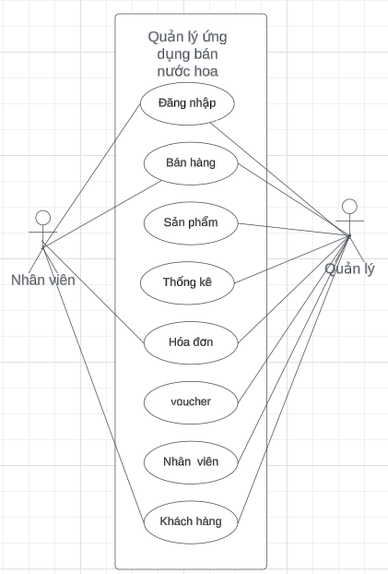
Đăng kí | Thêm tài khoản | Quản lý
 | Xóa tài khoản
Đăng nhập | Quên mật khẩu | Quản lý, nhân Viên
 | Đăng nhập
Nhân viên | Thêm nhân viên | Quản lý
 | Sửa nhân viên
 | Lọc nhân viên
 | Tìm kiếm nhân viên
Sản phẩm | Thêm sản phẩm | Quản lý
 | Sửa sản phẩm
 | Xóa sản phẩm
 | Lọc sản phẩm
 | Tìm kiếm sản phẩm
Hóa đơn | Sửa trạng thái | Quản lý, nhân viên
 | Hủy hóa đơn
 | In hóa đơn
 | Lọc hóa đơn
 | Tìm kiếm hóa đơn
Voucher | Thêm voucher | Quản lý
 | Sửa voucher
 | Xóa voucher
Quản lý Khách hàng | Thêm khách hàng | Quản lý, nhân Viên
 | Sửa khách hàng
 | Xóa khách hàng
 | Lọc khách hàng
 | Tìm kiếm khách hàng
Bán hàng | Thêm hóa đơn | Quản lý, nhân viên
 | Hủy hóa đơn
 | Tìm kiếm sản phẩm
 | Thanh toán
Thống kê | Lọc hóa đơn | Quản lý
 | Tìm kiếm hóa đơn

ERD
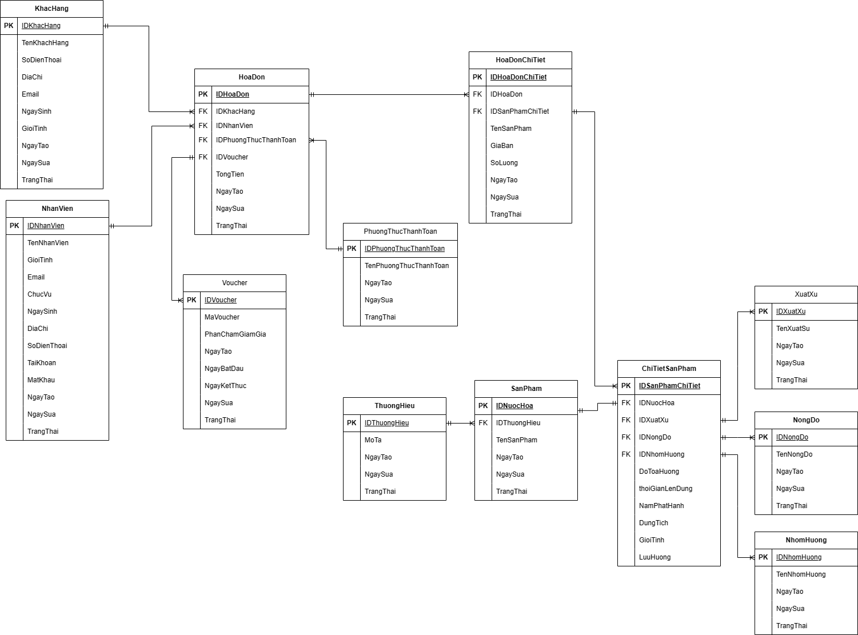

https://drive.google.com/file/d/1liJfmy9c3nwK6llc84mTD9hMLObMPmFq/view?usp=sharing

